PORTADA
ESTADISTICA PARA NO ESTADISTICOS

DR. FELIX CARVALLO
DR. ROBERTO CARVALLO
27 MARZO 2020

CONTENIDO
Tasa de Crecimiento anual

TASAS DE CRECIMIENTO
Tasa de Crecimiento Acumulada
HERRAMIENTAS DE ECONOMIA MATEMATICA
Tasa de Crecimiento Media Anual

Tasa de Crecimiento Real

VALORES NOMINALES Y VALORES REALES

Medidas de Tendencia Central
PROMEDIO

ESTADISTICA DESCRIPTIVA
HERRAMIENTAS ESTADISTICAS
DESVIACION ESTANDAR
Medidas de Dispersión
COEFICIENTE DE VARIACION

ESTADISTICA INFERENCIAL
Regresión
REGRESON LINEAL MUJLTIPLE

ESTADISTICA EXPERIMENTAL
Diseño Experimental
PRUEBAS DE HIPOTESIS

10. PRUEBA DE HIPOTESIS DIST
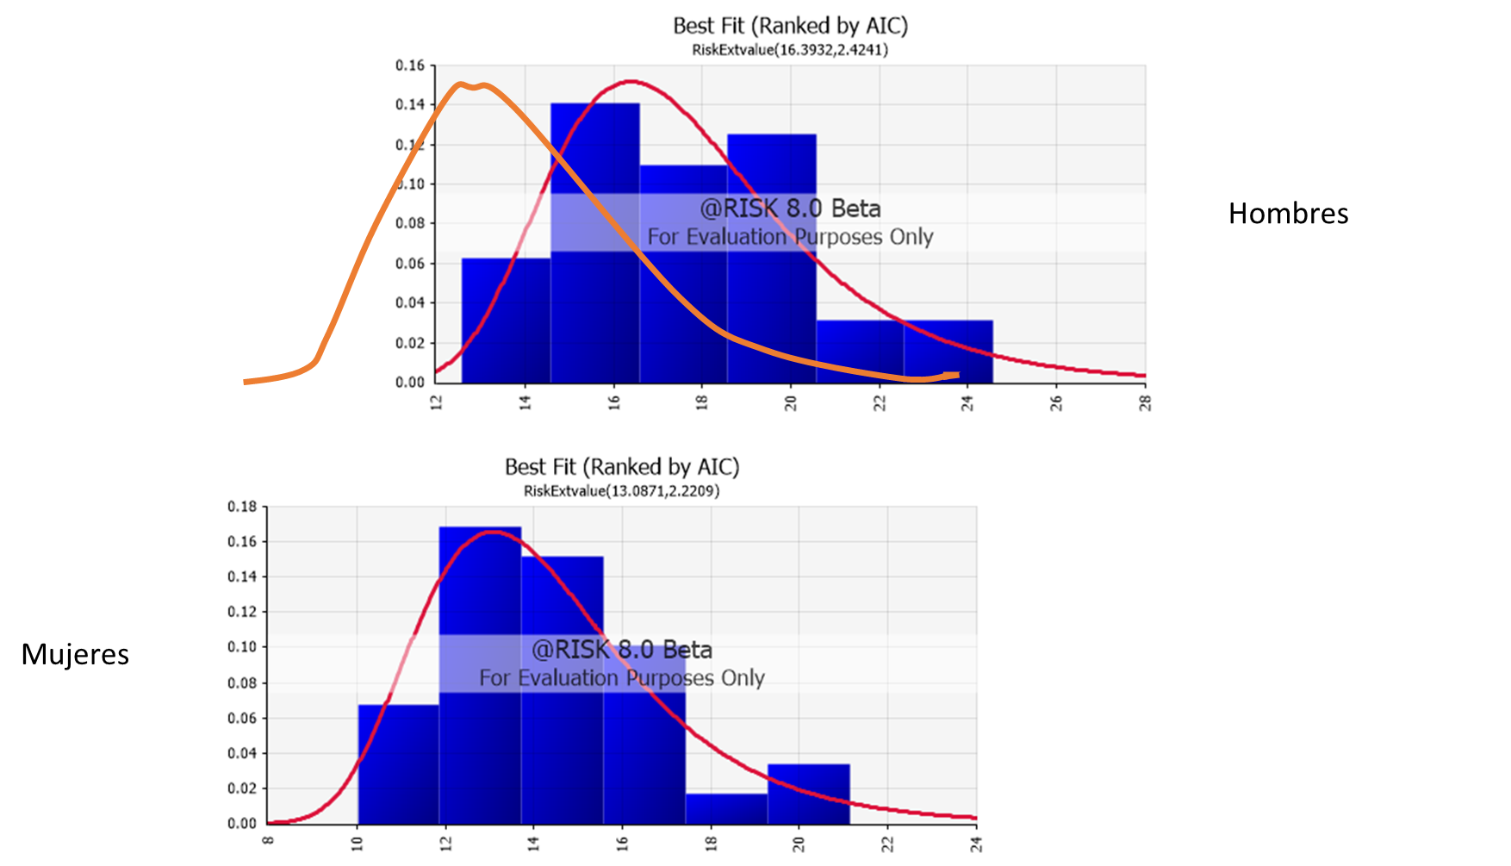
Tasa de deserción media superior hombres | Tasa de deserción media superior mujeres
14.84 | 14.06
20.20 | 17.04
19.48 | 15.57
17.97 | 14.49
16.48 | 16.10
19.83 | 16.31
19.93 | 15.16
19.99 | 15.28
15.05 | 10.58
20.90 | 17.49
19.68 | 15.48
15.95 | 12.52
19.33 | 13.60
15.87 | 12.04
18.41 | 13.38
16.99 | 15.95
20.96 | 16.46
14.56 | 13.01
23.65 | 21.13
18.23 | 16.06
13.31 | 10.03
16.91 | 12.02
24.57 | 20.68
17.22 | 14.03
15.28 | 12.83
16.46 | 13.57
14.32 | 12.05
12.58 | 10.02
16.26 | 10.97
15.06 | 12.31
18.72 | 13.92
18.14 | 14.00

PRUEBA DE HIPOTESIS V
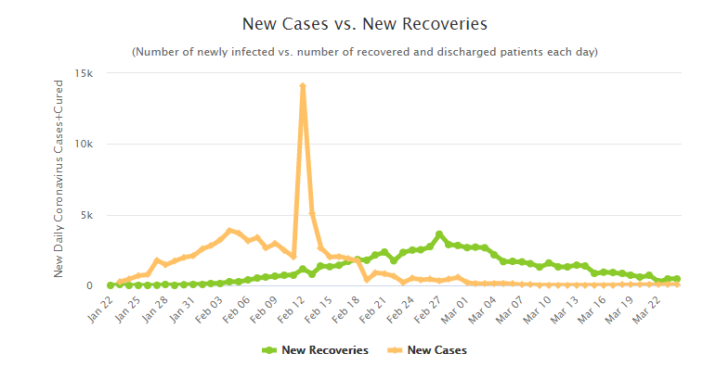
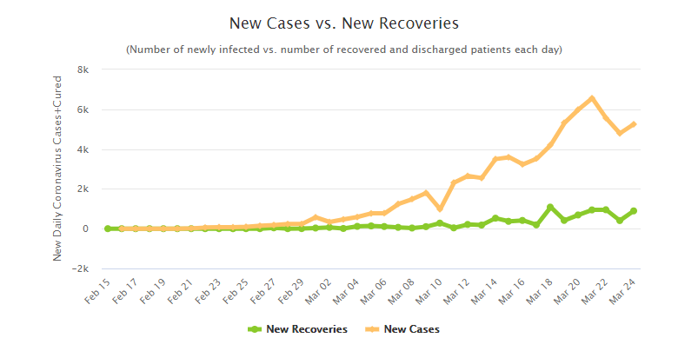

CHINA | ITALIA
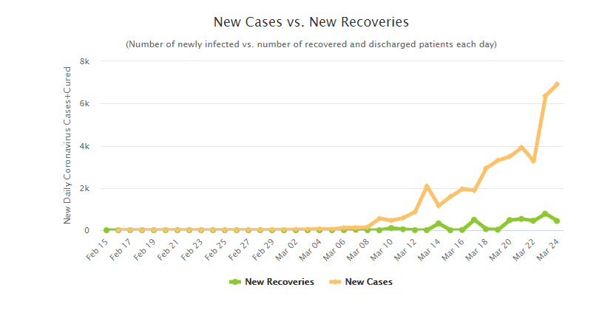
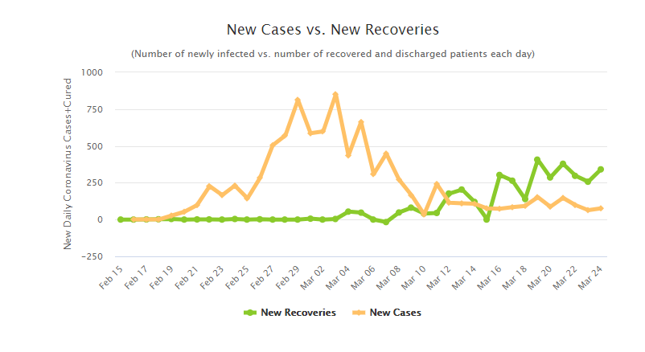

 | COREA DEL SUR
ESPAÑA

11, HISTOGRAMAS
PRESUPUESTO
 | AÑO | PRESUPUESTO (P) | PERSONAS ATENDIDAS (PA) | INDICADOR DE EFICIENCA DEL GASTO (P/PA) | INDICADORDE IMPACTO (PORCENTAJE QUE MEJORARON SU BIENESTAR) (IMP) | TASA DE CRECIMIENTO ANUAL
1 | 1999 | 10 | 28 | 2.800 | 30% | P | PA | P/PA | IMP | 10 | Clase | Frecuencia
2 | 2000 | 11 | 32 | 2.909 | 35% | 10.0% | 14.3% | 3.9% | 16.7% | 12 | 10 | 1
3 | 2001 | 12 | 33 | 2.750 | 47% | 9.1% | 3.1% | -5.5% | 34.3% | 14 | 12 | 2
4 | 2002 | 13 | 33 | 2.538 | 42% | 8.3% | 0.0% | -7.7% | -10.6% | 16 | 14 | 4
5 | 2003 | 13 | 35 | 2.692 | 52% | 0.0% | 6.1% | 6.1% | 23.8% | 18 | 16 | 5
6 | 2004 | 14 | 36 | 2.571 | 64% | 7.7% | 2.9% | -4.5% | 23.1% | 20 | 18 | 1
7 | 2005 | 14 | 37 | 2.643 | 60% | 0.0% | 2.8% | 2.8% | -6.3% |  | 20 | 3
8 | 2006 | 15 | 38 | 2.533 | 59% | 7.1% | 2.7% | -4.1% | -1.7% |  | y mayor... | 5
9 | 2007 | 15 | 38 | 2.533 | 58% | 0.0% | 0.0% | 0.0% | -1.7%
PERSONAS ATENDIDAS
10 | 2008 | 16 | 40 | 2.500 | 69% | 6.7% | 5.3% | -1.3% | 19.0%
11 | 2009 | 16 | 41 | 2.563 | 58% | 0.0% | 2.5% | 2.5% | -15.9% | 25 | Clase | Frecuencia
12 | 2010 | 17 | 42 | 2.471 | 57% | 6.3% | 2.4% | -3.6% | -1.7% | 30 | 25 | 0
13 | 2011 | 16 | 41 | 2.563 | 60% | -5.9% | -2.4% | 3.7% | 5.3% | 35 | 30 | 1
14 | 2012 | 19 | 43 | 2.263 | 65% | 18.8% | 4.9% | -11.7% | 8.3% | 40 | 35 | 4
15 | 2013 | 20 | 45 | 2.250 | 67% | 5.3% | 4.7% | -0.6% | 3.1% | 45 | 40 | 5
16 | 2014 | 21 | 46 | 2.190 | 65% | 5.0% | 2.2% | -2.6% | -3.0% |  | 45 | 8
17 | 2015 | 20 | 43 | 2.150 | 70% | -4.8% | -6.5% | -1.8% | 7.7% |  | y mayor... | 3
18 | 2016 | 21 | 45 | 2.143 | 68% | 5.0% | 4.7% | -0.3% | -2.9%
19 | 2017 | 22 | 47 | 2.136 | 71% | 4.8% | 4.4% | -0.3% | 4.4%
INDICADOR DE EFICIENCIA
20 | 2018 | 24 | 48 | 2.000 | 72% | 9.1% | 2.1% | -6.4% | 1.4% | 2.3 | Clase | Frecuencia
21 | 2019 | 21 | 43 | 2.048 | 61% | -12.5% | -10.4% | 2.4% | -15.3% | 2.4 | 2.3 | 8
 | 2020 | 0 | 0 |  |  |  |  |  |  | 2.5 | 2.4 | 0
 | 2021 | 0 | 0 |  |  |  |  |  |  | 2.6 | 2.5 | 2
 | 2022 | 0 | 0 |  |  |  |  |  |  | 2.8 | 2.6 | 6
 |  |  |  |  |  | 4.0% | 2.3% | -1.5% | 4.4% |  | 2.8 | 4
 |  |  |  |  |  |  |  |  |  |  | y mayor... | 1

INDICADOR DE IMPACTO

 |  |  |  |  |  |  |  |  |  | 0.3 | Clase | Frecuencia
 |  |  |  |  |  |  |  |  |  | 0.4 | 30% | 1
 |  |  |  |  |  |  |  |  |  | 0.5 | 40% | 1
 |  |  |  |  |  |  |  |  |  | 0.6 | 50% | 2
 |  |  |  |  |  |  |  |  |  | 0.7 | 60% | 7
 |  |  |  |  |  |  |  |  |  |  | 70% | 8
 |  |  |  |  |  |  |  |  |  |  | y mayor... | 2

PRACTICA HISTOGRAMA V PAISES
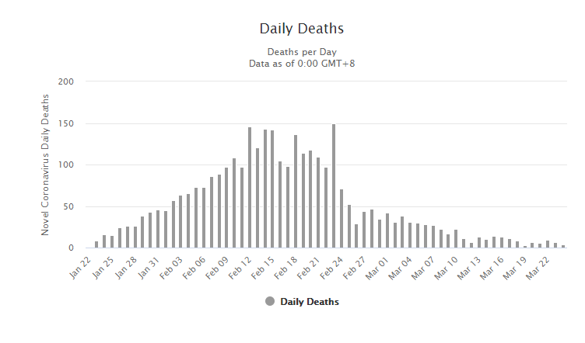
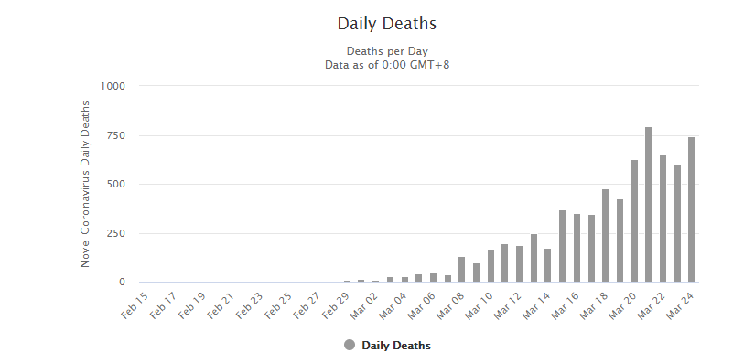

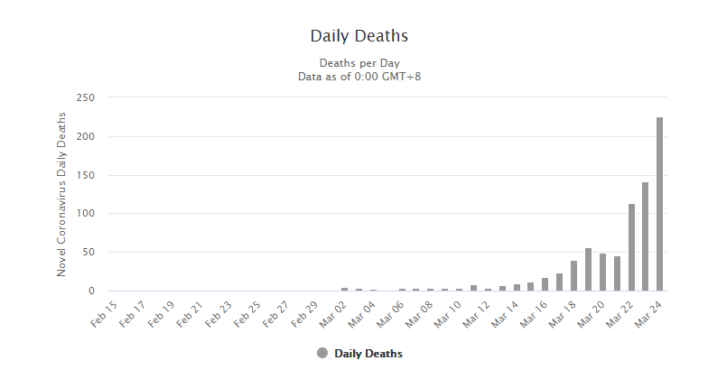
CHINA | ITALIA
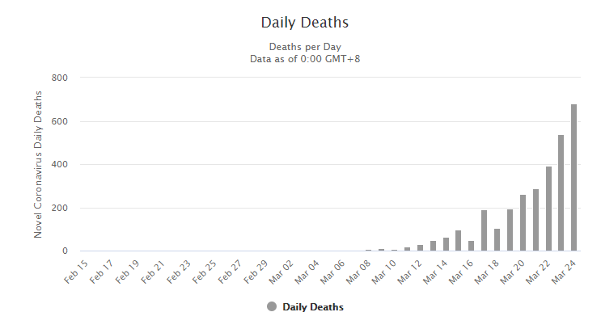

 |  | ITALIA

ESPAÑA | ESTADOS UNIDOS

